opgave 2
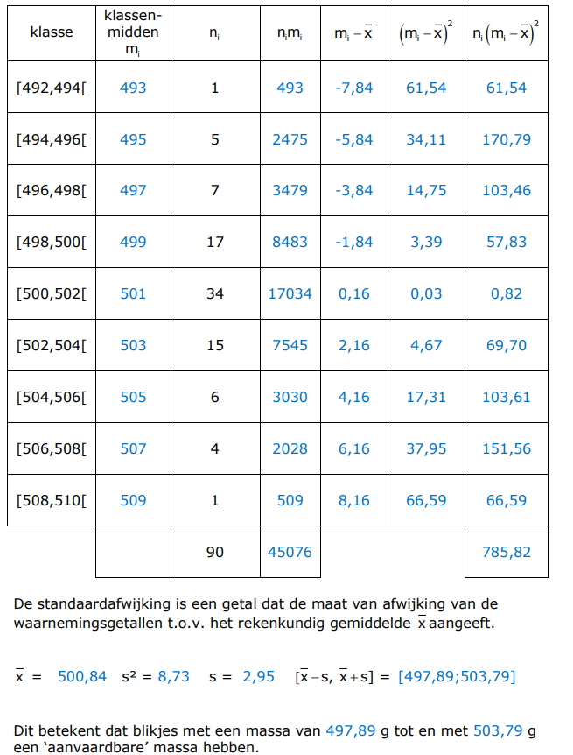

 | ondergrens | bovengrens
[ | 492 | 494 | [
[ | 494 | 496 | [
[ | 496 | 498 | [
[ | 498 | 500 | [
[ | 500 | 502 | [
[ | 502 | 504 | [
[ | 504 | 506 | [
[ | 506 | 508 | [
[ | 508 | 510 | [

